상품제안서
행운의 북마크 4종세트(주문제작형) | 상품코드: S26159

 |  |  |  |  |  |  | 02-713-8555 | www.synergygift.co.kr
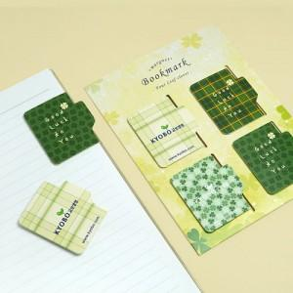

【상세/제작정보】 | 간지 양면 풀컬러 / 북마크 컬러

【인쇄/포장옵션】 | 간지 양면 + 북마크 컬러 / OPP(비닐)

【공급단가】 | 수량 | 500~ | 1,000~ | 3,000~ | 10,000~ | 30,000~
*VAT별도 | 단가 | 1,150원 | 820원 | 650원 | 515원 | 505원

【상품 URL】 | https://www.synergygift.co.kr:443/src/goods_detail.php?gdno=26159

